ワールドマップ
システム名 |  |  |  | ドキュメント名 |  |  | 作成日 |  | 作成者 |  | 変更日 | 変更者
カオスinゲーム |  |  |  | 画面設計書 |  |  | 2023-12-18 |  | 中島
画面イメージ

1
2
 |  |  | マップ | ログアウト |  |  | クラシックを聴きながら
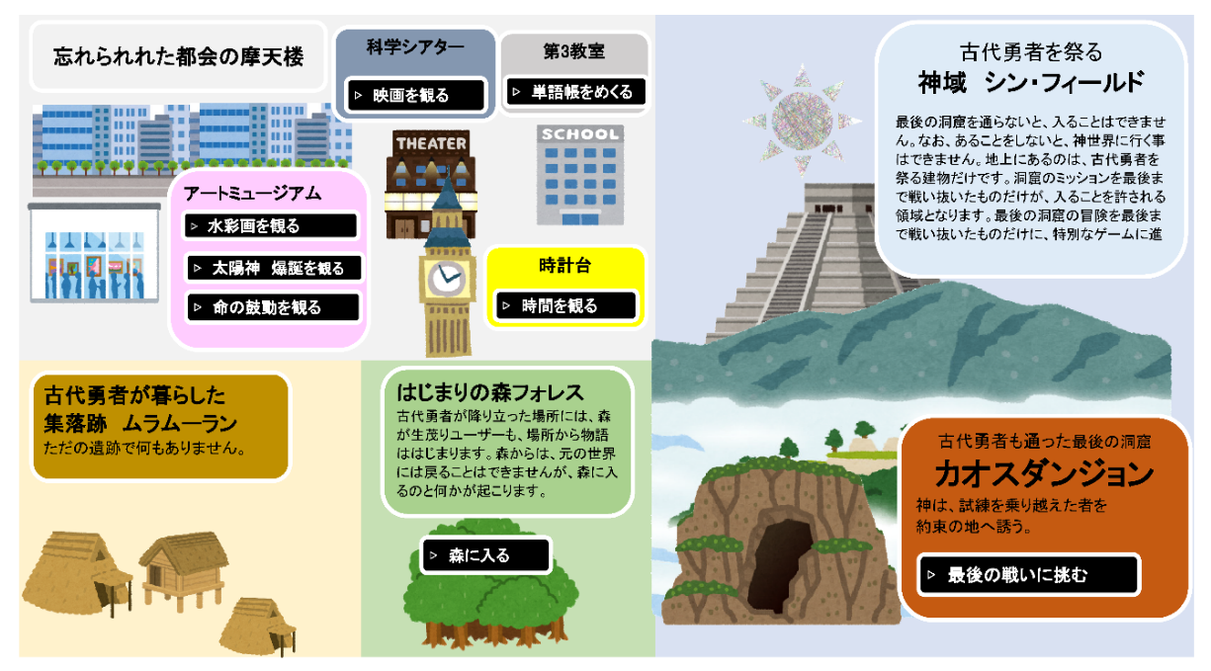
4

画面項目
No. |  | 論理名 |  | 物理名 |  | 部品 |  | 文字数 | 必須 | 備考
1 |  | メニューボタン |  | - |  | ボタン |  | - | -
2 |  | オーディオ |  | - |  | ボタン |  | - | -
3 |  | イメージマップ |  | - |  | ボタン |  | - | -
画面詳細

 | 1 | メニューボタン

 |  | メニューマップを含む各ゲームコンテンツの上部に設置し、ユーザーが適宜画面を移動できるようにする。

 | 2 | オーディオコントロールボタン

 |  | G線上のアリアが流れる。

 | 3 | イメージマップ

 |  | 各場所のボタンをクリックするとゲームスタート用のサーブレットがアプリを起動し、
 |  | ゲーム画面に遷移する。

 |  | はじまりの森フォレス
 |  | 時計台
 |  | アートミュージアム
 |  |  | 水彩画を観る |  | WaterColorServlet |  | waterColor.jsp
 |  |  | 太陽神、爆誕を観る |  | SunGodeServlet |  | sunGod.jsp
 |  |  | 命の鼓動を観る |  | LifeServlet |  | life.jsp
 |  | 科学シアター
 |  |  | 創造と破壊を観る |  | CreationServlet |  | creation.jsp
 |  | 第3教室
 |  |  | 単語帳をめくる |  | WordCardServlet |  | wordCard.jsp
 |  | カオスダンジョン
 |  |  | 最後の戦いに挑む |  | ChaosDungeonServlet |  | chaosDungeon.jsp

 | 4 | 神域フィールド
 |  | 神世界「古代勇者アドミンの聖域
 |  | カオスダンジョンゲームクリア後、特別なIDとパスワードをゲットし、ログインすると開く。
 |  | スライドパズルゲームができる。
 |  | AdminPageTopServlet
 |  | adminPrivilegePageTop.jsp

はじまりの森フォレス
システム名 |  |  |  | ドキュメント名 |  | 作成日 |  | 作成者 |  | 変更日 | 変更者
カオスinゲーム |  |  |  | 画面設計書 |  | 2023-12-18 |  | 中島
画面イメージ

1
まｐ
2
 |  |  | マップ | ログアウト |  | クラシックを聴きながら

はじまりの森 フォレス
3

4

5
▷1：ゲームスタート
▷2：ゲーム終了

画面項目
No. |  | 論理名 |  | 物理名 | 部品 |  | 文字数 | 必須 | 備考
1 |  | メニューボタン |  | - | ボタン |  | - | -
2 |  | オーディオ |  | - | ボタン |  | - | -
3 |  | ゲームタイトル |  | - | - |  | - | -
4 |  | ゲームガイド |  | - | -
5 |  | 選択ボタン |  | - | ボタン |  | - | -
画面詳細

 | 1 | メニューボタン

 |  | メニューマップを含む各ゲームコンテンツの上部に設置し、ユーザーが適宜画面を移動できるようにする。

 | 2 | オーディオコントロールボタン

 |  | G線上のアリアが流れる。

 | 3 | ゲームタイトル

 |  | 各コンテンツのゲーム名が表示される。

 | 4 | ゲームガイド、敵キャラクラクターの表示


 | 5 | 選択ボタン
▷1：攻撃する
▷2：逃げる

 |  |  | 基本は、「攻撃する」を選択し、ストーリーを進めていく。
 |  |  | 「逃げる」を選択するとマップに戻る。

 |  |  | 画面遷移しても、画面の見た目は変化しない。Javaの演算で条件分岐し、画面遷移させる。
 |  |  | 詳細は、機能設計書に記載。

古代時計アナローグ
システム名 |  |  |  | ドキュメント名 |  | 作成日 |  | 作成者 |  | 変更日 | 変更者
カオスinゲーム |  |  |  | 画面設計書 |  | 2023-12-18 |  | 中島
画面イメージ

1
1
2
2
 |  |  | マップ | ログアウト |  | クラシックを聴きながら

古代時計アナローグ
3

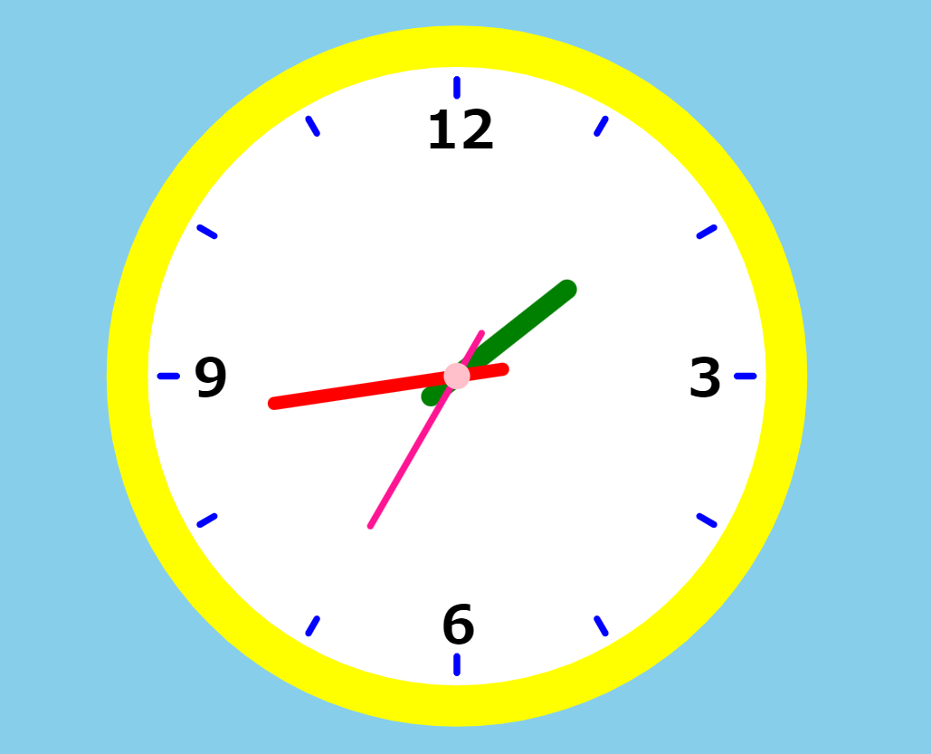
4

画面項目
No. |  | 論理名 |  | 物理名 | 部品 |  | 文字数 | 必須 | 備考
1 |  | メニューボタン |  | - | ボタン |  | - | -
2 |  | オーディオ |  | - | ボタン |  | - | -
3 |  | ゲームタイトル |  | - | - |  | - | -
4 |  | 動く時計 |  | - | -
画面詳細

 | 1 | メニューボタン

 |  | メニューマップを含む各ゲームコンテンツの上部に設置し、ユーザーが適宜画面を移動できるようにする。

 | 2 | オーディオコントロールボタン

 |  | G線上のアリアが流れる。

 | 3 | ゲームタイトル

 |  | 各コンテンツのゲーム名が表示される。

 | 4 | 動く時計

 |  | JavaScriptファイル「analog.js」の関数で、時計のはりが進んでいく。

水彩画展
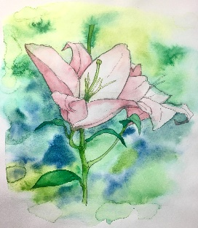
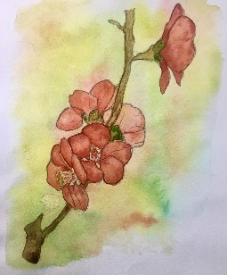
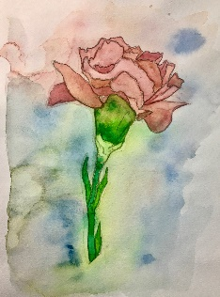
システム名 |  |  |  | ドキュメント名 |  |  |  |  | 作成日 |  | 作成者 |  | 変更日 | 変更者
カオスinゲーム |  |  |  | 画面設計書 |  |  |  |  | 2023-12-18 |  | 中島
画面イメージ

1
1
2
2
 |  |  | マップ | ログアウト |  |  |  |  | クラシックを聴きながら

3

4
幸福と純粋
5
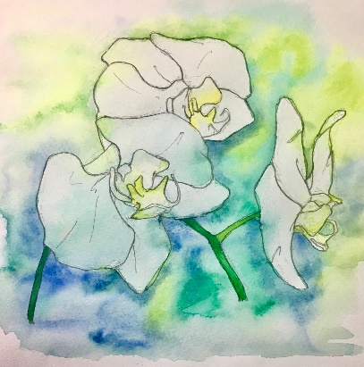

画面項目
No. |  | 論理名 |  | 物理名 |  |  | 部品 |  |  | 文字数 | 必須 | 備考
1 |  | メニューボタン |  | - |  |  | ボタン |  |  | - | -
2 |  | オーディオ |  | - |  |  | ボタン |  |  | - | -
3 |  | タイトル |  | - |  |  | - |  |  | - | -
4 |  | 花言葉 |  | - |  |  | - |  |  | - | -
5 |  | 水彩画 |  | - |  |  | - |  |  | - | -
画面詳細

 | 1 | メニューボタン

 |  | メニューマップを含む各ゲームコンテンツの上部に設置し、ユーザーが適宜画面を移動できるようにする。

 | 2 | オーディオコントロールボタン

 |  | G線上のアリアが流れる。

 | 3 | ゲームタイトル

 |  | 各コンテンツのゲーム名が表示される。

 | 4 | 花言葉
 | 5 | 水彩画は以下を展示する。スクロールしながら1枚ずつ見ていく。
 |  |  | 謙虚 |  |  | 幸福 |  | 幸福と純粋
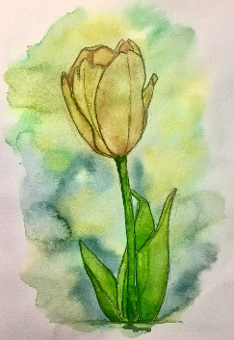
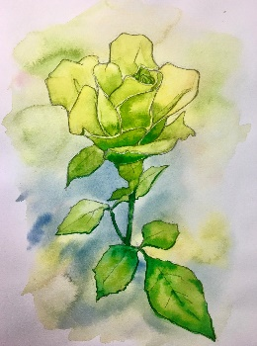


 |  |  | 純粋 |  | 忠実 |  |  |  | 無垢

太陽神、爆誕

システム名 |  |  |  | ドキュメント名 |  | 作成日 |  | 作成者 |  | 変更日 | 変更者
カオスinゲーム |  |  |  | 画面設計書 |  | 2023-12-18 |  | 中島
画面イメージ

1
1
2
2
 |  |  | マップ | ログアウト |  | クラシックを聴きながら

3
太陽神、爆誕

4
 |  |  |  |  | タイトルをクリックせよ。
5


画面項目
No. |  | 論理名 |  | 物理名 | 部品 |  | 文字数 | 必須 | 備考
1 |  | メニューボタン |  | - | ボタン |  | - | -
2 |  | オーディオ |  | - | ボタン |  | - | -
3 |  | タイトルボタン |  | - | ボタン |  | - | -
4 |  | ゲームガイド |  | - | - |  | - | -
5 |  | 動く線画
画面詳細

 | 1 | メニューボタン

 |  | メニューマップを含む各ゲームコンテンツの上部に設置し、ユーザーが適宜画面を移動できるようにする。

 | 2 | オーディオコントロールボタン

 |  | G線上のアリアが流れる。

 | 3 | ゲームタイトル

 |  | 各コンテンツのゲーム名が表示される。

 | 4 | ゲームガイド

 | 5 | 動く線画

 |  | JavaScriptファイル sunGod.js」のdraw関数で、絵が動く。

創造と破壊
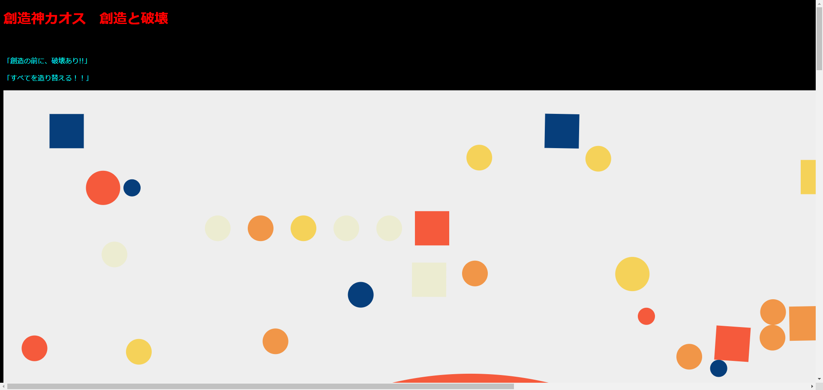
システム名 |  |  |  | ドキュメント名 |  | 作成日 |  | 作成者 |  | 変更日 | 変更者
カオスinゲーム |  |  |  | 画面設計書 |  | 2023-12-18 |  | 中島
画面イメージ

1
1
2
2
 |  |  | マップ | ログアウト |  | クラシックを聴きながら

3
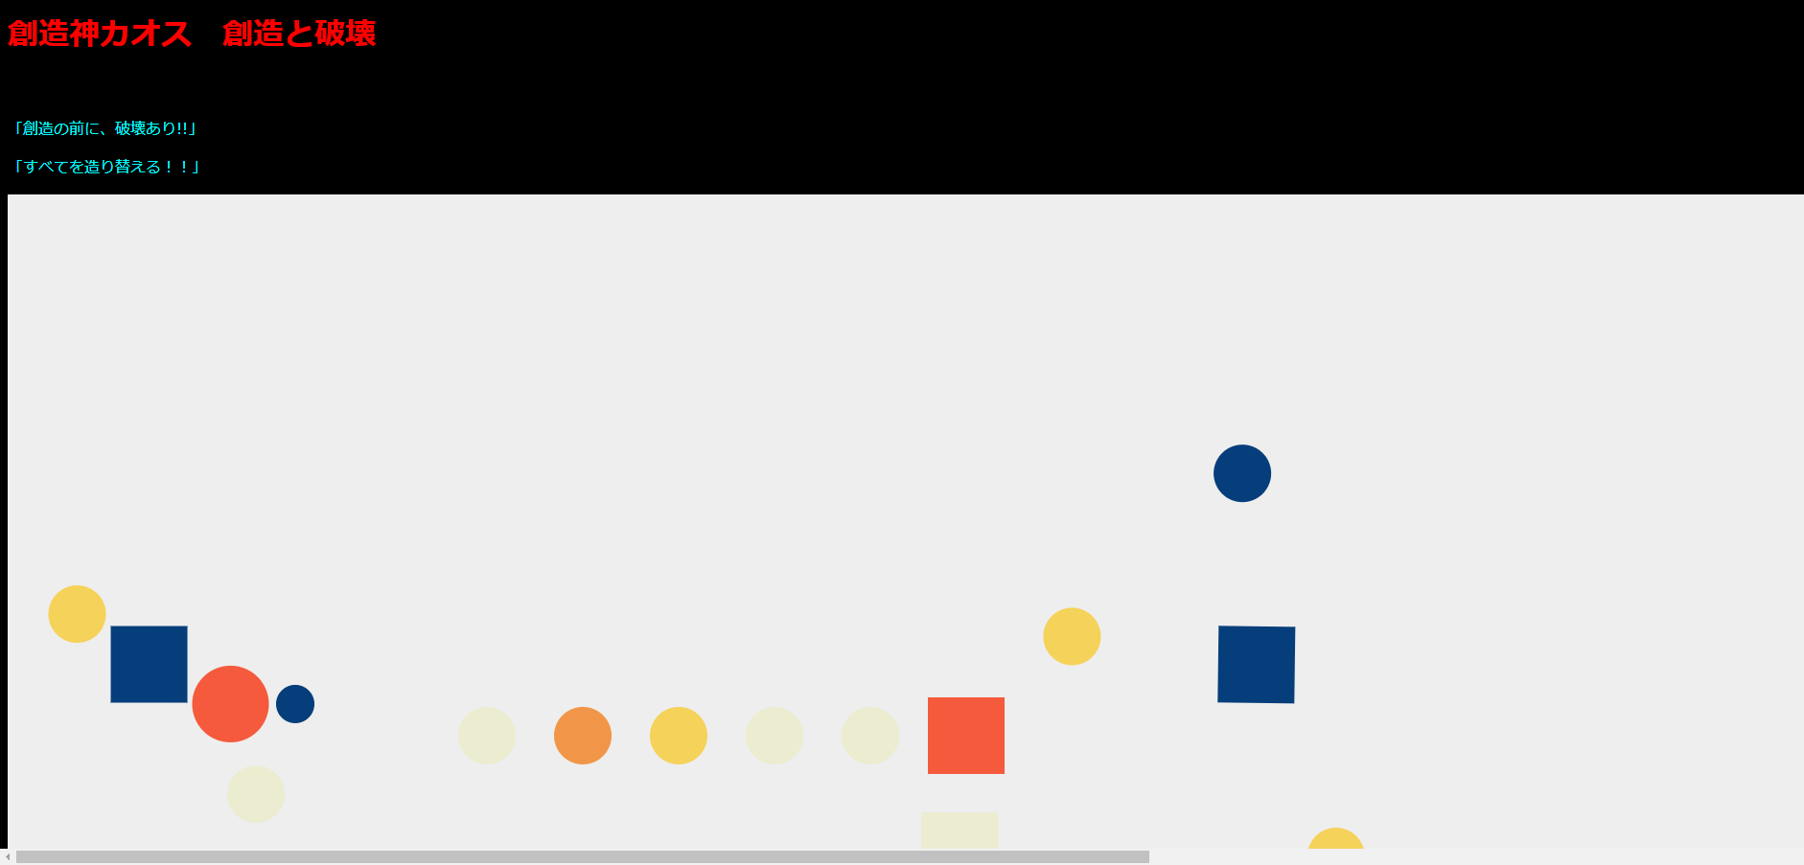

画面項目
No. |  | 論理名 |  | 物理名 | 部品 |  | 文字数 | 必須 | 備考
1 |  | メニューボタン |  | - | ボタン |  | - | -
2 |  | オーディオ |  | - | ボタン |  | - | -
3 |  | 動画 |  | - | ボタン |  | - | -
画面詳細

 | 1 | メニューボタン

 |  | メニューマップを含む各ゲームコンテンツの上部に設置し、ユーザーが適宜画面を移動できるようにする。

 | 2 | オーディオコントロールボタン

 |  | G線上のアリアが流れる。

 | 3 | 動画

 |  | 物理演算エンジンmatter.min.jsをインポートし、動画を作成。
 |  |  | creation.js
 |  | 図形が、上に上がっていく。

単語帳
システム名 |  |  |  | ドキュメント名 |  | 作成日 |  | 作成者 |  | 変更日 | 変更者
カオスinゲーム |  |  |  | 画面設計書 |  | 2023-12-18 |  | 中島
画面イメージ

1
1
2
2
 |  |  | マップ | ログアウト |  | クラシックを聴きながら

3


画面項目
No. |  | 論理名 |  | 物理名 | 部品 |  | 文字数 | 必須 | 備考
1 |  | メニューボタン |  | - | ボタン |  | - | -
2 |  | オーディオ |  | - | ボタン |  | - | -
3 |  | 単語帳 |  | - | ボタン |  | - | -
画面詳細

 | 1 | メニューボタン

 |  | メニューマップを含む各ゲームコンテンツの上部に設置し、ユーザーが適宜画面を移動できるようにする。

 | 2 | オーディオコントロールボタン

 |  | G線上のアリアが流れる。

 | 3 | 単語帳

 |  |  | wordCard.jsの関数で単語帳を動かすことが出来る。

 |  |  | NEXTを押すと、次の単語。
 |  |  | 単語帳内をクリックすると裏返り答えが見える。

カオスダンジョン
システム名 |  |  |  | ドキュメント名 |  | 作成日 |  | 作成者 |  | 変更日 | 変更者
カオスinゲーム |  |  |  | 画面設計書 |  | 2023-12-18 |  | 中島
画面イメージ

1
まｐ
2
 |  |  | マップ | ログアウト |  | クラシックを聴きながら
3

4

5
▷1：ゲームスタート
▷2：ゲーム終了

画面項目
No. |  | 論理名 |  | 物理名 | 部品 |  | 文字数 | 必須 | 備考
1 |  | メニューボタン |  | - | ボタン |  | - | -
2 |  | オーディオ |  | - | ボタン |  | - | -
3 |  | ゲームタイトル |  | - | - |  | - | -
4 |  | ゲームガイド |  | - | -
5 |  | 選択ボタン |  | - | ボタン |  | - | -
画面詳細

 | 1 | メニューボタン

 |  | メニューマップを含む各ゲームコンテンツの上部に設置し、ユーザーが適宜画面を移動できるようにする。

 | 2 | オーディオコントロールボタン

 |  | G線上のアリアが流れる。

 | 3 | ゲームタイトル

 |  | 各コンテンツのゲーム名が表示される。

 | 4 | ゲームガイド、敵キャラクラクターの表示
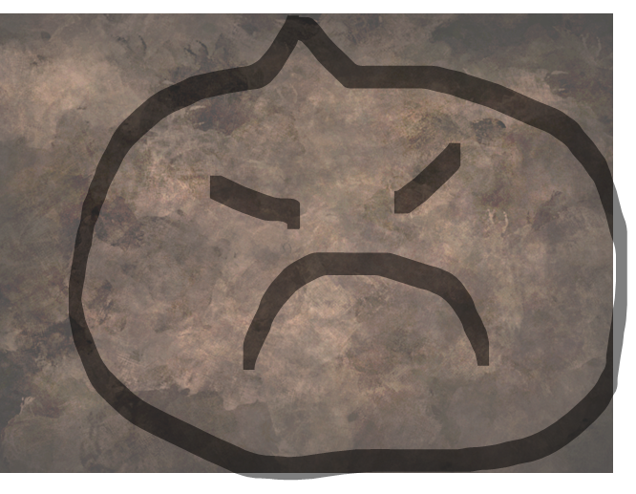

 | 5 | 選択ボタン
▷1：攻撃する
▷2：逃げる

 |  |  | 基本は、「攻撃する」を選択し、ストーリーを進めていく。
 |  |  | 「逃げる」を選択するとマップに戻る。

 |  |  | 画面遷移しても、画面の見た目は変化しない。Javaの演算で条件分岐し、画面遷移させる。
 |  |  | 詳細は、機能設計書に記載。

古代勇者アドミンの聖域
システム名 |  |  |  | ドキュメント名 |  | 作成日 |  | 作成者 |  | 変更日 | 変更者
カオスinゲーム |  |  |  | 画面設計書 |  | 2023-12-18 |  | 中島
画面イメージ

1
まｐ
2
 |  |  | マップ | ログアウト |  | クラシックを聴きながら

古代勇者アドミンの聖域
3

4
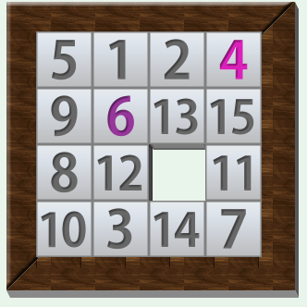

画面項目
No. |  | 論理名 |  | 物理名 | 部品 |  | 文字数 | 必須 | 備考
1 |  | メニューボタン |  | - | ボタン |  | - | -
2 |  | オーディオ |  | - | ボタン |  | - | -
3 |  | ゲームタイトル |  | - | - |  | - | -
4 |  | スライドパズル |  | - | -
画面詳細

 | 1 | メニューボタン

 |  | メニューマップを含む各ゲームコンテンツの上部に設置し、ユーザーが適宜画面を移動できるようにする。

 | 2 | オーディオコントロールボタン

 |  | G線上のアリアが流れる。

 | 3 | ゲームタイトル

 |  | 各コンテンツのゲーム名が表示される。

 | 4 | スライドパズル

 |  |  | slidePuzzle.jsの関数で動く。

